Sheet1
宁波优景进出口有限公司
宁波北仑志恒仓储（进仓单）

我司合同号： |  |  | 进仓编号：

我司联系人： |  | 电话： |  | 传真： | 0574-27903955

唛头：各产品货号（有俄罗斯文字）
出货前：包装尺寸请传真于我司确认! 为保证产品无误，请及时寄出货样各2套到我司，产品必须
确认后方可进仓，否则一切后果由贵司承担。
货物最晚送抵仓库时间：
送货单位： |  |  | 联系方式：
送货车号： |  |  | 司机电话：
品名 | 货号 |  | 毛重 | 体积 | 进仓编号

联系人：陈妙红

电话：0574-27686885 27686891 传真：0574-27686887

地址：宁波北仑霞浦街道云台山路前程供应链物流园志恒仓

（北仑高速口出—泰山路白峰方向—过陈华立交桥—到永定河路右转—云台山路右转即到）
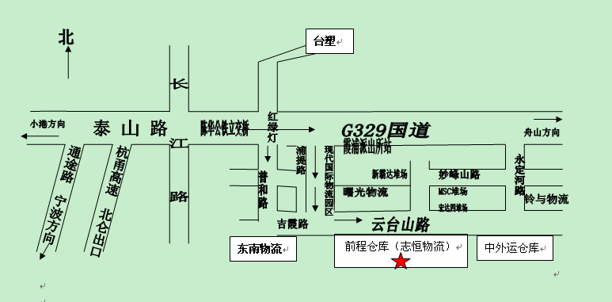

Email: buying@unionsource.com.cn

备注：1、仓库正常上班时间08：00-23：00，打单截止时间23：00

2、必须在进仓期限前进仓，由于客户晚进仓导致的退关，由客户承担所有责任。

3、如果有多个PO#，请于送货前分好，否则客户将承担仓库收取的分唛费。

